상품제안서
스마텍 블루투스 무선 스테레오 이어셋 STBT-TW1200 | 상품코드: F30331

 |  |  |  |  |  |  | 02-412-0044 | www.easy1.co.kr
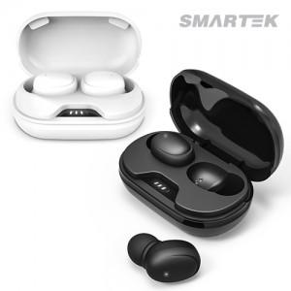

【상세/제작정보】 | <p>100개미만 인쇄비 5만원 부과세별도</p>

【인쇄/포장옵션】 | 실크, 레이저, 풀칼라, 개별인쇄 / 포장지포장

【공급단가】 | 수량 | 50~ | 100~ | 500~ | 1,000~ | 2,000~
*VAT별도 | 단가 | 14,320원 | 14,090원 | 13,750원 | 13,410원 | 13,180원

【상품 URL】 | https://dev.easy1.co.kr:443/src/goods_detail.php?gdno=30331

